Tables de production employées

TABLES DE PRODUCTION EMPLOYEES

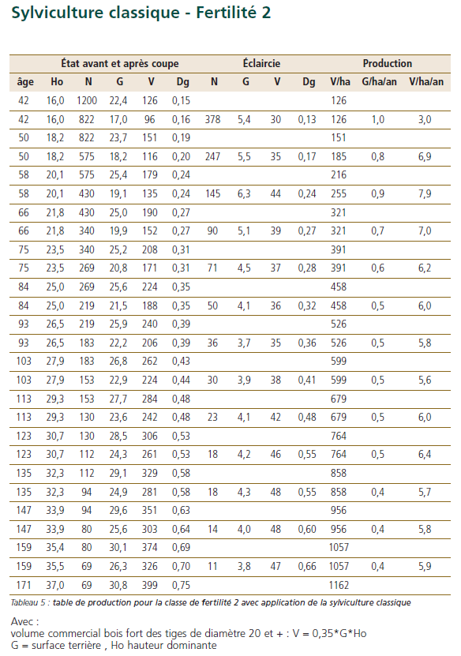
 | Chene sessile

 | Table utilisée : | ONF - Guide des Chenaies Continentales

 |  | Classe de fertilité 2 (moyenne) - sylviculture classique

 | Source : | ONF - Guide des Chenaies Continentales

 | Merisier

 | Table utilisée : | A défaut de table de production disponible pour le merisier, la table de production choisie est celle du chene sessile - fertilité 2

VAN
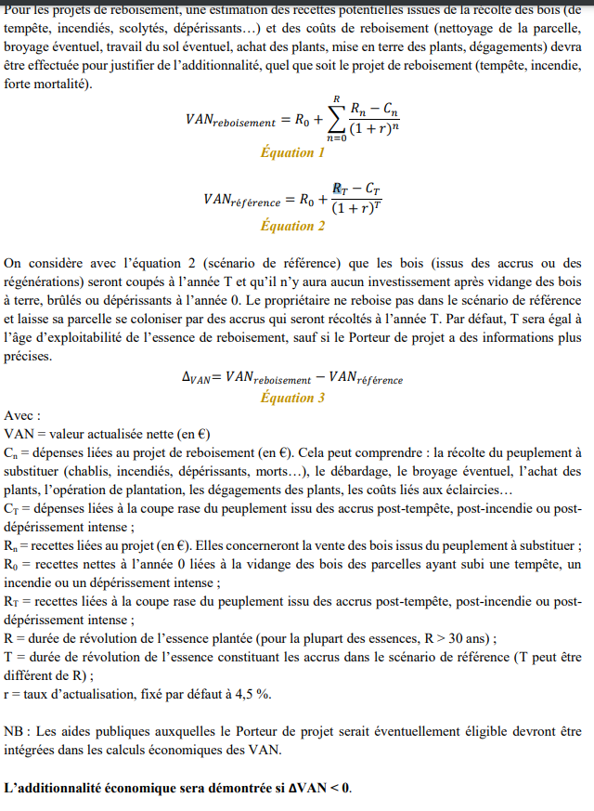

 | RECAPITULATIF |  |  |  |  |  | DEPENSES |  | Données communes |  |  | Chêne rouvre (sessile) |  |  | Merisier |  |  | - |  |  | - |  |  | - |  |  | -
 | VAN projet | 52,081.0 |  |  |  |  |  |  | Révolution | 120 ans |  | Révolution | 120 |  | Révolution | 90 |  | Révolution | - |  | Révolution | - |  | Révolution | - |  | Révolution | -
 | VAN référence | 130,036.6 |  |  |  |  |  |  | Surface totale | 24.00 ha |  | Surface | 22.80 |  | Surface | 1.20 |  | Surface | - |  | Surface | - |  | Surface | - |  | Surface | -
 | DeltaVAN | -77,955.6 |  |  |  |  |  |  |  |  |  | Sols | 1340 | €/ha | Sols | 1340 | €/ha | Sols | 1340 | €/ha | Sols | 1340 | €/ha | Sols | 1340 | €/ha | Sols | 1340 | €/ha
 |  |  |  |  |  |  |  |  |  |  |  | Plantation | 1700 | €/ha | Plantation | 1700 | €/ha | Plantation |  | €/ha | Plantation |  | €/ha | Plantation |  | €/ha | Plantation |  | €/ha
 |  |  |  |  |  |  |  |  |  |  |  | Gibier | 250 | €/ha | Gibier | 250 | €/ha | Gibier | 250 | €/ha | Gibier | 250 | €/ha | Gibier | 250 | €/ha | Gibier | 250 | €/ha
 | Revenus tirés de la coupe (avant projet) |  | 130,000 € |  |  |  |  |  | Inflation | 0% |  | Entretien N+1 | 300 | €/ha | Entret. N+1 | 300 | €/ha | Entret. N+1 | 300 | €/ha | Entret. N+1 | 300 | €/ha | Entret. N+1 | 300 | €/ha | Entret. N+1 | 300 | €/ha
 | SUBVENTIONS | Année 0 | 46,032 € |  |  |  |  |  | Honoraires gestion | 12% |  | Entretien N+2 | 300 | €/ha | Entret. N+2 | 300 | €/ha | Entret. N+2 | 300 | €/ha | Entret. N+2 | 300 | €/ha | Entret. N+2 | 300 | €/ha | Entret. N+2 | 300 | €/ha
 |  | Année 1 | - € |  |  |  |  |  | Assurances | 11.0 €/ha/an |  | Entretien N+3 | 300 | €/ha | Entret. N+3 | 300 | €/ha | Entret. N+3 | 300 | €/ha | Entret. N+3 | 300 | €/ha | Entret. N+3 | 300 | €/ha | Entret. N+3 | 300 | €/ha
 |  | Année 2 | - € |  |  |  |  |  | Taxe foncière | 5.0 €/ha/an |  | Entretien N+4 | 350 | €/ha | Entret. N+4 | 350 | €/ha | Entret. N+4 | 350 | €/ha | Entret. N+4 | 350 | €/ha | Entret. N+4 | 350 | €/ha | Entret. N+4 | 350 | €/ha
 |  | Année 3 | - € |  |  |  |  |  | Entretiens courants | 25.0 €/ha/an |  | Entretien N+5 | 350 | €/ha | Entret. N+5 | 350 | €/ha | Entret. N+5 | 350 | €/ha | Entret. N+5 | 350 | €/ha | Entret. N+5 | 350 | €/ha | Entret. N+5 | 350 | €/ha
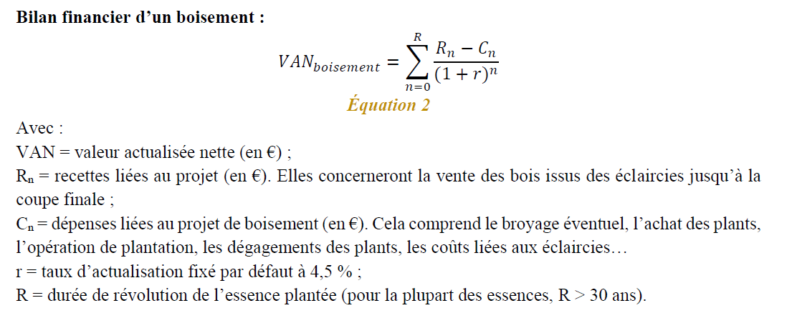
 |  | Année 4 | - €
 |  | Année 5 | - €

 |  |  |  |  |  |  |  |  |  |  |  | DEPENSES-RECETTES
 |  |  |  |  |  |  |  |  |  |  |  | Année | DEPENSES |  |  |  |  |  |  | RECETTES |  |  |  |  |  | Delta
RECETTES ISSUES DES COUPES |  |  |  |  |  |  |  |  |  |  |  |  | Plantation | Entretien | Autre entretiens courants | Gestion | Assurances | TFNB | SUBVENTIONS | V éclairci (m³/ha) | Volume Sciage | Volume Panneaux | Volume papier | Volume bois énergie | RECETTES | R(n)-C(n) /(1+r)^n
Chêne rouvre (sessile) |  |  |  |  |  | Valeur sur pied (en €/m3) |  |  |  | 22.80 ha |  | 0 | 78,960 |  |  | 9,475 | 264 |  | 46,032 | - | - | - | - | - | 46,032.00 | -42,667.20
Année | Volume d'éclaircie | BO | BI - panneaux | BI - papier | BE | BO | BI - panneaux | BI - papier | BE | Revenu Coupe |  | 1 |  | 7,200 |  | 864 | 264 |  | - | - | - | - | - | - | - | -7,969.38
42 | 30.0 m3 | 0% | 0% | 0% | 100% | 150 | 14 | 14 | 10 | 6,840 € |  | 2 |  | 7,200 |  | 864 | 264 |  | - | - | - | - | - | - | - | -7,626.20
50 | 35.0 m3 | 10% | 0% | 0% | 90% | 150 | 14 | 14 | 10 | 19,152 € |  | 3 |  | 7,200 |  | 864 | 264 |  | - | - | - | - | - | - | - | -7,297.80
58 | 44.0 m3 | 20% | 0% | 0% | 80% | 150 | 14 | 14 | 10 | 38,122 € |  | 4 |  | 8,400 |  | 1,008 | 264 |  | - | - | - | - | - | - | - | -8,110.57
66 | 38.0 m3 | 30% | 0% | 0% | 70% | 150 | 14 | 14 | 10 | 45,053 € |  | 5 |  | 8,400 |  | 1,008 | 264 |  | - | - | - | - | - | - | - | -7,761.31
75 | 37.0 m3 | 40% | 0% | 0% | 60% | 150 | 14 | 14 | 10 | 55,678 € |  | 6 |  |  | 600 | 72 | 264 |  |  | - | - | - | - | - | - | -718.75
84 | 36.0 m3 | 50% | 0% | 0% | 50% | 150 | 14 | 14 | 10 | 65,664 € |  | 7 |  |  | 600 | 72 | 264 |  |  | - | - | - | - | - | - | -687.80
93 | 34.0 m3 | 60% | 0% | 0% | 40% | 150 | 14 | 14 | 10 | 72,869 € |  | 8 |  |  | 600 | 72 | 264 |  |  | - | - | - | - | - | - | -658.18
103 | 38.0 m3 | 70% | 0% | 0% | 30% | 150 | 14 | 14 | 10 | 93,571 € |  | 9 |  |  | 600 | 72 | 264 |  |  | - | - | - | - | - | - | -629.84
113 | 42.0 m3 | 80% | 0% | 0% | 20% | 150 | 14 | 14 | 10 | 116,827 € |  | 10 |  |  | 600 | 72 | 264 |  |  | - | - | - | - | - | - | -602.72
- | 45.0 m3 | 90% | 0% | 0% | 10% | - | - | - | - | - € |  | 11 |  |  | 600 | 72 | 264 |  |  | - | - | - | - | - | - | -576.76
- | 48.0 m3 | 90% | 0% | 0% | 10% | - | - | - | - | - € |  | 12 |  |  | 600 | 72 | 264 |  |  | - | - | - | - | - | - | -551.93
- | 48.0 m3 | 95% | 0% | 0% | 5% | - | - | - | - | - € |  | 13 |  |  | 600 | 72 | 264 |  |  | - | - | - | - | - | - | -528.16
120 ans | 242.0 m3 | 95% | 0% | 0% | 5% | 150 | 14 | 14 | 10 | 789,017 € |  | 14 |  |  | 600 | 72 | 264 |  |  | - | - | - | - | - | - | -505.41
 |  |  |  |  |  |  |  |  |  |  |  | 15 |  |  | 600 | 72 | 264 |  |  | - | - | - | - | - | - | -483.65
Merisier |  |  |  |  |  | Valeur sur pied (en €/m3) |  |  |  | 1.20 ha |  | 16 |  |  | 600 | 72 | 264 |  |  | - | - | - | - | - | - | -462.82
Année | Volume d'éclaircie | BO | BI - panneaux | BI - papier | BE | BO | BI - panneaux | BI - papier | BE | Revenu Coupe |  | 17 |  |  | 600 | 72 | 264 |  |  | - | - | - | - | - | - | -442.89
42 | 30.0 m3 | 0% | 0% | 0% | 100% | 80 | 14 | 14 | 10 | 360 € |  | 18 |  |  | 600 | 72 | 264 |  |  | - | - | - | - | - | - | -423.82
50 | 35.0 m3 | 10% | 0% | 0% | 90% | 80 | 14 | 14 | 10 | 714 € |  | 19 |  |  | 600 | 72 | 264 |  |  | - | - | - | - | - | - | -405.57
58 | 44.0 m3 | 20% | 0% | 0% | 80% | 80 | 14 | 14 | 10 | 1,267 € |  | 20 |  |  | 600 | 72 | 264 |  |  | - | - | - | - | - | - | -388.11
66 | 38.0 m3 | 30% | 0% | 0% | 70% | 80 | 14 | 14 | 10 | 1,414 € |  | 21 |  |  | 600 | 72 | 264 |  |  | - | - | - | - | - | - | -371.39
75 | 37.0 m3 | 40% | 0% | 0% | 60% | 80 | 14 | 14 | 10 | 1,687 € |  | 22 |  |  | 600 | 72 | 264 |  |  | - | - | - | - | - | - | -355.40
84 | 36.0 m3 | 50% | 0% | 0% | 50% | 80 | 14 | 14 | 10 | 1,944 € |  | 23 |  |  | 600 | 72 | 264 |  |  | - | - | - | - | - | - | -340.10
- | 34.0 m3 | 60% | 0% | 0% | 40% | - | - | - | - | - € |  | 24 |  |  | 600 | 72 | 264 |  |  | - | - | - | - | - | - | -325.45
- | 38.0 m3 | 70% | 0% | 0% | 30% | - | - | - | - | - € |  | 25 |  |  | 600 | 72 | 264 |  |  | - | - | - | - | - | - | -311.44
- | 42.0 m3 | 80% | 0% | 0% | 20% | - | - | - | - | - € |  | 26 |  |  | 600 | 72 | 264 |  |  | - | - | - | - | - | - | -298.02
- | 45.0 m3 | 90% | 0% | 0% | 10% | - | - | - | - | - € |  | 27 |  |  | 600 | 72 | 264 |  |  | - | - | - | - | - | - | -285.19
- | 48.0 m3 | 90% | 0% | 0% | 10% | - | - | - | - | - € |  | 28 |  |  | 600 | 72 | 264 |  |  | - | - | - | - | - | - | -272.91
- | 48.0 m3 | 95% | 0% | 0% | 5% | - | - | - | - | - € |  | 29 |  |  | 600 | 72 | 264 |  |  | - | - | - | - | - | - | -261.16
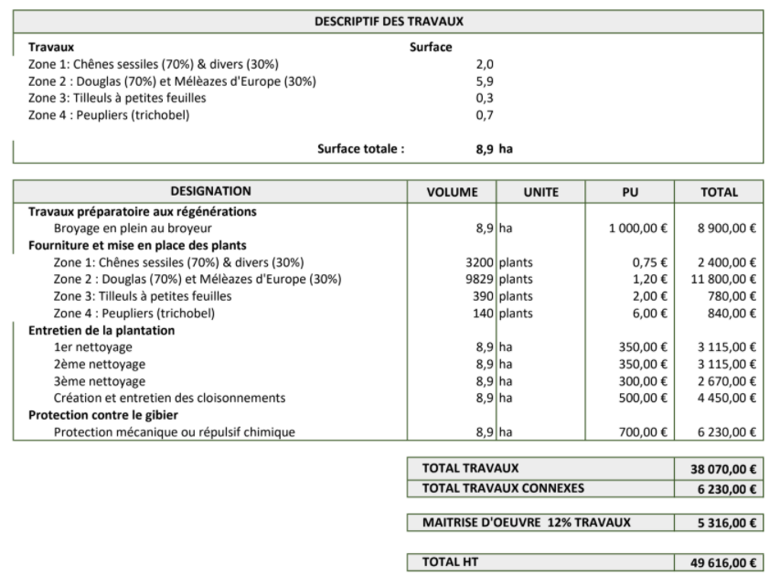
90 ans | 188.0 m3 | 95% | 0% | 0% | 5% | 80 | 14 | 14 | 10 | 17,258 € |  | 30 |  |  | 600 | 72 | 264 |  |  | - | - | - | - | - | - | -249.91
 |  |  |  |  |  |  |  |  |  |  |  | 31 |  |  | 600 | 72 | 264 |  |  | - | - | - | - | - | - | -239.15
0 |  |  |  |  |  | Valeur sur pied (en €/m3) |  |  |  | 0.00 ha |  | 32 |  |  | 600 | 72 | 264 |  |  | - | - | - | - | - | - | -228.85
Année | Volume d'éclaircie | BO | BI - panneaux | BI - papier | BE | BO | BI - panneaux | BI - papier | BE | Revenu Coupe |  | 33 |  |  | 600 | 72 | 264 |  |  | - | - | - | - | - | - | -219.00
22 | 60.0 m3 | 0% | 56% | 44% | 0% | - | - | - | - | - € |  | 34 |  |  | 600 | 72 | 264 |  |  | - | - | - | - | - | - | -209.57
28 | 60.0 m3 | 0% | 56% | 44% | 0% | - | - | - | - | - € |  | 35 |  |  | 600 | 72 | 264 |  |  | - | - | - | - | - | - | -200.54
35 | 55.0 m3 | 60% | 22% | 18% | 0% | - | - | - | - | - € |  | 36 |  |  | 600 | 72 | 264 |  |  | - | - | - | - | - | - | -191.91
40 | 55.0 m3 | 80% | 11% | 9% | 0% | - | - | - | - | - € |  | 37 |  |  | 600 | 72 | 264 |  |  | - | - | - | - | - | - | -183.64
0 | 0.0 m3 | 0% | 56% | 44% | 0% | - | - | - | - | - € |  | 38 |  |  | 600 | 72 | 264 |  |  | - | - | - | - | - | - | -175.73
0 | 0.0 m3 | 0% | 56% | 44% | 0% | - | - | - | - | - € |  | 39 |  |  | 600 | 72 | 264 |  |  | - | - | - | - | - | - | -168.17
0 | 0.0 m3 | 0% | 56% | 44% | 0% | - | - | - | - | - € |  | 40 |  |  | 600 | 72 | 264 |  |  | - | - | - | - | - | - | -160.93
0 | 0.0 m3 | 0% | 56% | 44% | 0% | - | - | - | - | - € |  | 41 |  |  | 600 | 72 | 264 |  |  | - | - | - | - | - | - | -154.00
0 | 0.0 m3 | 0% | 56% | 44% | 0% | - | - | - | - | - € |  | 42 |  |  | 600 | 72 | 264 |  |  | - | - | - | - | - | 7,200.00 | 986.21
0 | 0.0 m3 | 0% | 56% | 44% | 0% | - | - | - | - | - € |  | 43 |  |  | 600 | 72 | 264 |  |  | - | - | - | - | - | - | -141.02
0 | 0.0 m3 | 0% | 56% | 44% | 0% | - | - | - | - | - € |  | 44 |  |  | 600 | 72 | 264 |  |  | - | - | - | - | - | - | -134.95
0 | 0.0 m3 | 0% | 56% | 44% | 0% | - | - | - | - | - € |  | 45 |  |  | 600 | 72 | 264 |  |  | - | - | - | - | - | - | -129.13
0 ans | 0.0 m3 | 95% | 3% | 2% | 0% | - | - | - | - | - € |  | 46 |  |  | 600 | 72 | 264 |  |  | - | - | - | - | - | - | -123.57
 |  |  |  |  |  |  |  |  |  |  |  | 47 |  |  | 600 | 72 | 264 |  |  | - | - | - | - | - | - | -118.25
0 |  |  |  |  |  | Valeur sur pied (en €/m3) |  |  |  | 0.00 ha |  | 48 |  |  | 600 | 72 | 264 |  |  | - | - | - | - | - | - | -113.16
Année | Volume d'éclaircie | BO | BI - panneaux | BI - papier | BE | BO | BI - panneaux | BI - papier | BE | Revenu Coupe |  | 49 |  |  | 600 | 72 | 264 |  |  | - | - | - | - | - | - | -108.29
- | 20.0 m3 | 0% | 56% | 44% | 0% | - | - | - | - | - € |  | 50 |  |  | 600 | 72 | 264 |  |  | - | - | - | - | - | 19,866.00 | 2,095.73
- | 26.0 m3 | 0% | 56% | 44% | 0% | - | - | - | - | - € |  | 51 |  |  | 600 | 72 | 264 |  |  | - | - | - | - | - | - | -99.16
- | 29.0 m3 | 0% | 56% | 44% | 0% | - | - | - | - | - € |  | 52 |  |  | 600 | 72 | 264 |  |  | - | - | - | - | - | - | -94.89
- | 53.0 m3 | 0% | 56% | 44% | 0% | - | - | - | - | - € |  | 53 |  |  | 600 | 72 | 264 |  |  | - | - | - | - | - | - | -90.81
- | 62.0 m3 | 40% | 34% | 26% | 0% | - | - | - | - | - € |  | 54 |  |  | 600 | 72 | 264 |  |  | - | - | - | - | - | - | -86.90
- | 67.0 m3 | 70% | 17% | 13% | 0% | - | - | - | - | - € |  | 55 |  |  | 600 | 72 | 264 |  |  | - | - | - | - | - | - | -83.15
- | 65.0 m3 | 90% | 6% | 4% | 0% | - | - | - | - | - € |  | 56 |  |  | 600 | 72 | 264 |  |  | - | - | - | - | - | - | -79.57
- | 0.0 m3 | 0% | 56% | 44% | 0% | - | - | - | - | - € |  | 57 |  |  | 600 | 72 | 264 |  |  | - | - | - | - | - | - | -76.15
0 | 0.0 m3 | 0% | 56% | 44% | 0% | - | - | - | - | - € |  | 58 |  |  | 600 | 72 | 264 |  |  | - | - | - | - | - | 39,388.80 | 2,993.53
0 | 0.0 m3 | 0% | 56% | 44% | 0% | - | - | - | - | - € |  | 59 |  |  | 600 | 72 | 264 |  |  | - | - | - | - | - | - | -69.73
0 | 0.0 m3 | 0% | 56% | 44% | 0% | - | - | - | - | - € |  | 60 |  |  | 600 | 72 | 264 |  |  | - | - | - | - | - | - | -66.73
0 | 0.0 m3 | 0% | 56% | 44% | 0% | - | - | - | - | - € |  | 61 |  |  | 600 | 72 | 264 |  |  | - | - | - | - | - | - | -63.85
0 ans | 0.0 m3 | 95% | 3% | 2% | 0% | - | - | - | - | - € |  | 62 |  |  | 600 | 72 | 264 |  |  | - | - | - | - | - | - | -61.10
 |  |  |  |  |  |  |  |  |  |  |  | 63 |  |  | 600 | 72 | 264 |  |  | - | - | - | - | - | - | -58.47
0 |  |  |  |  |  | Valeur sur pied (en €/m3) |  |  |  | 0.00 ha |  | 64 |  |  | 600 | 72 | 264 |  |  | - | - | - | - | - | - | -55.95
Année | Volume d'éclaircie | BO | BI - panneaux | BI - papier | BE | BO | BI - panneaux | BI - papier | BE | Revenu Coupe |  | 65 |  |  | 600 | 72 | 264 |  |  | - | - | - | - | - | - | -53.54
- | 30.0 m3 | 0% | 0% | 0% | 100% | - | - | - | - | - € |  | 66 |  |  | 600 | 72 | 264 |  |  | - | - | - | - | - | 46,466.40 | 2,492.45
- | 35.0 m3 | 10% | 0% | 0% | 90% | - | - | - | - | - € |  | 67 |  |  | 600 | 72 | 264 |  |  | - | - | - | - | - | - | -49.03
- | 44.0 m3 | 20% | 0% | 0% | 80% | - | - | - | - | - € |  | 68 |  |  | 600 | 72 | 264 |  |  | - | - | - | - | - | - | -46.92
- | 38.0 m3 | 30% | 0% | 0% | 70% | - | - | - | - | - € |  | 69 |  |  | 600 | 72 | 264 |  |  | - | - | - | - | - | - | -44.90
- | 37.0 m3 | 40% | 0% | 0% | 60% | - | - | - | - | - € |  | 70 |  |  | 600 | 72 | 264 |  |  | - | - | - | - | - | - | -42.97
- | 36.0 m3 | 50% | 28% | 22% | 0% | - | - | - | - | - € |  | 71 |  |  | 600 | 72 | 264 |  |  | - | - | - | - | - | - | -41.12
- | 34.0 m3 | 60% | 22% | 18% | 0% | - | - | - | - | - € |  | 72 |  |  | 600 | 72 | 264 |  |  | - | - | - | - | - | - | -39.35
- | 38.0 m3 | 70% | 17% | 13% | 0% | - | - | - | - | - € |  | 73 |  |  | 600 | 72 | 264 |  |  | - | - | - | - | - | - | -37.65
- | 42.0 m3 | 80% | 11% | 9% | 0% | - | - | - | - | - € |  | 74 |  |  | 600 | 72 | 264 |  |  | - | - | - | - | - | - | -36.03
- | 45.0 m3 | 90% | 6% | 4% | 0% | - | - | - | - | - € |  | 75 |  |  | 600 | 72 | 264 |  |  | - | - | - | - | - | 57,364.80 | 2,078.64
- | 48.0 m3 | 90% | 6% | 4% | 0% | - | - | - | - | - € |  | 76 |  |  | 600 | 72 | 264 |  |  | - | - | - | - | - | - | -32.99
- | 48.0 m3 | 95% | 3% | 2% | 0% | - | - | - | - | - € |  | 77 |  |  | 600 | 72 | 264 |  |  | - | - | - | - | - | - | -31.57
0 ans | 0.0 m3 | 95% | 3% | 2% | 0% | - | - | - | - | - € |  | 78 |  |  | 600 | 72 | 264 |  |  | - | - | - | - | - | - | -30.21
 |  |  |  |  |  |  |  |  |  |  |  | 79 |  |  | 600 | 72 | 264 |  |  | - | - | - | - | - | - | -28.91
0 |  |  |  |  |  | Valeur sur pied (en €/m3) |  |  |  | 0.00 ha |  | 80 |  |  | 600 | 72 | 264 |  |  | - | - | - | - | - | - | -27.67
Année | Volume d'éclaircie | BO | BI - panneaux | BI - papier | BE | BO | BI - panneaux | BI - papier | BE | Revenu Coupe |  | 81 |  |  | 600 | 72 | 264 |  |  | - | - | - | - | - | - | -26.48
25 | 300.0 m3 | 46% | 13% | 10% | 31% | - | - | - | - | - € |  | 82 |  |  | 600 | 72 | 264 |  |  | - | - | - | - | - | - | -25.34
0 | 0.0 m3 | 0% | 56% | 44% | 0% | - | - | - | - | - € |  | 83 |  |  | 600 | 72 | 264 |  |  | - | - | - | - | - | - | -24.25
0 | 0.0 m3 | 0% | 56% | 44% | 0% | - | - | - | - | - € |  | 84 |  |  | 600 | 72 | 264 |  |  | - | - | - | - | - | 67,608.00 | 1,652.63
0 | 0.0 m3 | 0% | 56% | 44% | 0% | - | - | - | - | - € |  | 85 |  |  | 600 | 72 | 264 |  |  | - | - | - | - | - | - | -22.20
0 | 0.0 m3 | 0% | 56% | 44% | 0% | - | - | - | - | - € |  | 86 |  |  | 600 | 72 | 264 |  |  | - | - | - | - | - | - | -21.25
0 | 0.0 m3 | 0% | 56% | 44% | 0% | - | - | - | - | - € |  | 87 |  |  | 600 | 72 | 264 |  |  | - | - | - | - | - | - | -20.33
0 | 0.0 m3 | 0% | 56% | 44% | 0% | - | - | - | - | - € |  | 88 |  |  | 600 | 72 | 264 |  |  | - | - | - | - | - | - | -19.46
0 | 0.0 m3 | 0% | 56% | 44% | 0% | - | - | - | - | - € |  | 89 |  |  | 600 | 72 | 264 |  |  | - | - | - | - | - | - | -18.62
0 | 0.0 m3 | 0% | 56% | 44% | 0% | - | - | - | - | - € |  | 90 |  |  | 600 | 72 | 264 |  |  | - | - | - | - | - | 17,258.40 | 310.68
0 | 0.0 m3 | 0% | 56% | 44% | 0% | - | - | - | - | - € |  | 91 |  |  | 600 | 72 | 264 |  |  | - | - | - | - | - | - | -17.05
0 | 0.0 m3 | 0% | 56% | 44% | 0% | - | - | - | - | - € |  | 92 |  |  | 600 | 72 | 264 |  |  | - | - | - | - | - | - | -16.31
0 | 0.0 m3 | 0% | 56% | 44% | 0% | - | - | - | - | - € |  | 93 |  |  | 600 | 72 | 264 |  |  | - | - | - | - | - | 72,868.80 | 1,199.81
0 | 0.0 m3 | 0% | 56% | 44% | 0% | - | - | - | - | - € |  | 94 |  |  | 600 | 72 | 264 |  |  | - | - | - | - | - | - | -14.94
 |  |  |  |  |  |  |  |  |  |  |  | 95 |  |  | 600 | 72 | 264 |  |  | - | - | - | - | - | - | -14.30
 |  |  |  |  |  |  |  |  |  |  |  | 96 |  |  | 600 | 72 | 264 |  |  | - | - | - | - | - | - | -13.68
Essence | Infradensité (tMS/m3) | Type | Valeur BO | Valeur BI | Valeur BE | Colonne1 | Colonne2 | Colonne3 | Colonne4 | Colonne42 | Colonne5 | 97 |  |  | 600 | 72 | 264 |  |  | - | - | - | - | - | - | -13.09
Alisier torminal | 0.62 | Feuillus | 300 | 13.8 | 10 |  |  |  |  |  |  | 98 |  |  | 600 | 72 | 264 |  |  | - | - | - | - | - | - | -12.53
Arbousier | 0.64 | Feuillus | ?? | 13.8 | 10 |  |  |  |  |  |  | 99 |  |  | 600 | 72 | 264 |  |  | - | - | - | - | - | - | -11.99
Aulne vert | 0.42 | Feuillus | 40 | 13.8 | 10 |  |  |  |  |  |  | 100 |  |  | 600 | 72 | 264 |  |  | - | - | - | - | - | - | -11.47
Grands aulnes | 0.42 | Feuillus | 40 | 13.8 | 10 |  |  |  |  |  |  | 101 |  |  | 600 | 72 | 264 |  |  | - | - | - | - | - | - | -10.98
Bouleaux | 0.52 | Feuillus | 40 | 13.8 | 10 |  |  |  |  |  |  | 102 |  |  | 600 | 72 | 264 |  |  | - | - | - | - | - | - | -10.51
Cèdre de l’Atlas | 0.36 | Résineux | 30 | 19.4 | 10 |  |  |  |  |  |  | 103 |  |  | 600 | 72 | 264 |  |  | - | - | - | - | - | 93,571.20 | 994.94
Charme | 0.61 | Feuillus | 50 | 13.8 | 10 |  |  |  |  |  |  | 104 |  |  | 600 | 72 | 264 |  |  | - | - | - | - | - | - | -9.62
Charme-houblon | 0.66 | Feuillus | 50 | 13.8 | 10 |  |  |  |  |  |  | 105 |  |  | 600 | 72 | 264 |  |  | - | - | - | - | - | - | -9.21
Châtaignier | 0.47 | Feuillus | 100 | 13.8 | 10 |  |  |  |  |  |  | 106 |  |  | 600 | 72 | 264 |  |  | - | - | - | - | - | - | -8.81
Chêne chevelu | 0.67 | Feuillus | 150 | 13.8 | 10 |  |  |  |  |  |  | 107 |  |  | 600 | 72 | 264 |  |  | - | - | - | - | - | - | -8.43
Chêne-liège | 0.7 | Feuillus | 150 | 13.8 | 10 |  |  |  |  |  |  | 108 |  |  | 600 | 72 | 264 |  |  | - | - | - | - | - | - | -8.07
Chêne pédonculé | 0.54 | Feuillus | 150 | 13.8 | 10 |  |  |  |  |  |  | 109 |  |  | 600 | 72 | 264 |  |  | - | - | - | - | - | - | -7.72
Chêne pubescent | 0.65 | Feuillus | 150 | 13.8 | 10 |  |  |  |  |  |  | 110 |  |  | 600 | 72 | 264 |  |  | - | - | - | - | - | - | -7.39
Chêne rouge d’Amérique | 0.56 | Feuillus | 150 | 13.8 | 10 |  |  |  |  |  |  | 111 |  |  | 600 | 72 | 264 |  |  | - | - | - | - | - | - | -7.07
Chêne rouvre (sessile) | 0.58 | Feuillus | 150 | 13.8 | 10 |  |  |  |  |  |  | 112 |  |  | 600 | 72 | 264 |  |  | - | - | - | - | - | - | -6.76
Chêne tauzin | 0.64 | Feuillus | 150 | 13.8 | 10 |  |  |  |  |  |  | 113 |  |  | 600 | 72 | 264 |  |  | - | - | - | - | - | 116,827.20 | 801.51
Chêne vert | 0.73 | Feuillus | 150 | 13.8 | 10 |  |  |  |  |  |  | 114 |  |  | 600 | 72 | 264 |  |  | - | - | - | - | - | - | -6.19
Chênes indifférenciés | 0.56 | Feuillus | 150 | 13.8 | 10 |  |  |  |  |  |  | 115 |  |  | 600 | 72 | 264 |  |  | - | - | - | - | - | - | -5.93
Cornouiller mâle | 0.74 | Feuillus | 300 | 13.8 | 10 |  |  |  |  |  |  | 116 |  |  | 600 | 72 | 264 |  |  | - | - | - | - | - | - | -5.67
Cyprès | 0.4 | Résineux | 30 | 19.4 | 10 |  |  |  |  |  |  | 117 |  |  | 600 | 72 | 264 |  |  | - | - | - | - | - | - | -5.43
Cytise aubour | 0.6 | Feuillus | 300 | 13.8 | 10 |  |  |  |  |  |  | 118 |  |  | 600 | 72 | 264 |  |  | - | - | - | - | - | - | -5.19
Douglas | 0.43 | Résineux | 59 | 19.4 | 10 |  |  |  |  |  |  | 119 |  |  | 600 | 72 | 264 |  |  | - | - | - | - | - | - | -4.97
Epicéa commun | 0.37 | Résineux | 36 | 19.4 | 10 |  |  |  |  |  |  | 120 |  |  | 600 | 72 | 264 |  |  | - | - | - | - | - | 789,016.80 | 4,005.12
Epicéa de Sitka | 0.36 | Résineux | 47 | 19.4 | 10 |  |  |  |  |  |  | 121 |  |  | 600 | 72 | 264 |  |  | - | - | - | - | - | - | -
Grands érables | 0.51 | Feuillus | 60 | 13.8 | 10 |  |  |  |  |  |  | 122 |  |  | 600 | 72 | 264 |  |  | - | - | - | - | - | - | -
Petits érables | 0.56 | Feuillus | 60 | 13.8 | 10 |  |  |  |  |  |  | 123 |  |  | 600 | 72 | 264 |  |  | - | - | - | - | - | - | -
Eucalyptus | 0.56 | Feuillus | ?? | 13.8 | 10 |  |  |  |  |  |  | 124 |  |  | 600 | 72 | 264 |  |  | - | - | - | - | - | - | -
Genévrier thurifère | 0.48 | Feuillus | 300 | 13.8 | 10 |  |  |  |  |  |  | 125 |  |  | 600 | 72 | 264 |  |  | - | - | - | - | - | - | -
Hêtre | 0.55 | Feuillus | 45 | 13.8 | 10 |  |  |  |  |  |  | 126 |  |  | 600 | 72 | 264 |  |  | - | - | - | - | - | - | -
Frênes | 0.56 | Feuillus | 90 | 13.8 | 10 |  |  |  |  |  |  | 127 |  |  | 600 | 72 | 264 |  |  | - | - | - | - | - | - | -
Fruitiers | 0.58 | Feuillus | 300 | 13.8 | 10 |  |  |  |  |  |  | 128 |  |  | 600 | 72 | 264 |  |  | - | - | - | - | - | - | -
If | 0.58 | Résineux | 25 | 19.4 | 10 |  |  |  |  |  |  | 129 |  |  | 600 | 72 | 264 |  |  | - | - | - | - | - | - | -
Mélèze d’Europe | 0.48 | Résineux | 50 | 19.4 | 10 |  |  |  |  |  |  | 130 |  |  | 600 | 72 | 264 |  |  | - | - | - | - | - | - | -
Mélèze du Japon | 0.42 | Résineux | 50 | 19.4 | 10 |  |  |  |  |  |  | 131 |  |  | 600 | 72 | 264 |  |  | - | - | - | - | - | - | -
Merisier | 0.5 | Feuillus | 80 | 13.8 | 10 |  |  |  |  |  |  | 132 |  |  | 600 | 72 | 264 |  |  | - | - | - | - | - | - | -
Micocoulier | 0.55 | Feuillus | ?? | 13.8 | 10 |  |  |  |  |  |  | 133 |  |  | 600 | 72 | 264 |  |  | - | - | - | - | - | - | -
Mûrier | 0.53 | Feuillus | ?? | 13.8 | 10 |  |  |  |  |  |  | 134 |  |  | 600 | 72 | 264 |  |  | - | - | - | - | - | - | -
Noisetier | 0.52 | Feuillus | ?? | 13.8 | 10 |  |  |  |  |  |  | 135 |  |  | 600 | 72 | 264 |  |  | - | - | - | - | - | - | -
Noyer | 0.52 | Feuillus | 300 | 13.8 | 10 |  |  |  |  |  |  | 136 |  |  | 600 | 72 | 264 |  |  | - | - | - | - | - | - | -
Olivier | 0.75 | Feuillus | ?? | 13.8 | 10 |  |  |  |  |  |  | 137 |  |  | 600 | 72 | 264 |  |  | - | - | - | - | - | - | -
Ormes | 0.52 | Feuillus | 50 | 13.8 | 10 |  |  |  |  |  |  | 138 |  |  | 600 | 72 | 264 |  |  | - | - | - | - | - | - | -
Peupliers cultivés | 0.35 | Peupliers | 42 | 19.4 | 10 |  |  |  |  |  |  | 139 |  |  | 600 | 72 | 264 |  |  | - | - | - | - | - | - | -
Peupliers non cultivés | 0.37 | Feuillus | 17.5 | 13.8 | 10 |  |  |  |  |  |  | 140 |  |  | 600 | 72 | 264 |  |  | - | - | - | - | - | - | -
Pin d’Alep | 0.45 | Résineux | 30 | 19.4 | 10 |  |  |  |  |  |  | 141 |  |  | 600 | 72 | 264 |  |  | - | - | - | - | - | - | -
Pin cembro | 0.39 | Résineux | 30 | 19.4 | 10 |  |  |  |  |  |  | 142 |  |  | 600 | 72 | 264 |  |  | - | - | - | - | - | - | -
Pin à crochets | 0.44 | Résineux | 30 | 19.4 | 10 |  |  |  |  |  |  | 143 |  |  | 600 | 72 | 264 |  |  | - | - | - | - | - | - | -
Pin laricio | 0.46 | Résineux | 30 | 19.4 | 10 |  |  |  |  |  |  | 144 |  |  | 600 | 72 | 264 |  |  | - | - | - | - | - | - | -
Pin maritime | 0.46 | Pin Maritime intensif | 42 | 19.4 | 10 |  |  |  |  |  |  | 145 |  |  | 600 | 72 | 264 |  |  | - | - | - | - | - | - | -
Pin mugho | 0.44 | Résineux | 30 | 19.4 | 10 |  |  |  |  |  |  | 146 |  |  | 600 | 72 | 264 |  |  | - | - | - | - | - | - | -
Pin noir d’Autriche | 0.46 | Résineux | 30 | 19.4 | 10 |  |  |  |  |  |  | 147 |  |  | 600 | 72 | 264 |  |  | - | - | - | - | - | - | -
Pin pignon | 0.48 | Résineux | 30 | 19.4 | 10 |  |  |  |  |  |  | 148 |  |  | 600 | 72 | 264 |  |  | - | - | - | - | - | - | -
Pin sylvestre | 0.44 | Résineux | 30 | 19.4 | 10 |  |  |  |  |  |  | 149 |  |  | 600 | 72 | 264 |  |  | - | - | - | - | - | - | -
Pin Weymouth | 0.34 | Résineux | 30 | 19.4 | 10 |  |  |  |  |  |  | 150 |  |  | 600 | 72 | 264 |  |  | - | - | - | - | - | - | -
Platanes | 0.5 | Feuillus | 50 | 13.8 | 10 |  |  |  |  |  |  | 151 |  |  | 600 | 72 | 264 |  |  | - | - | - | - | - | - | -
Robinier faux acacia | 0.58 | Feuillus | 70 | 13.8 | 10 |  |  |  |  |  |  | 152 |  |  | 600 | 72 | 264 |  |  | - | - | - | - | - | - | -
Sapin méditerranéen | 0.37 | Résineux | 44 | 19.4 | 10 |  |  |  |  |  |  | 153 |  |  | 600 | 72 | 264 |  |  | - | - | - | - | - | - | -
Sapin de Nordmann | 0.37 | Résineux | 44 | 19.4 | 10 |  |  |  |  |  |  | 154 |  |  | 600 | 72 | 264 |  |  | - | - | - | - | - | - | -
Sapin pectiné | 0.38 | Résineux | 37 | 19.4 | 10 |  |  |  |  |  |  | 155 |  |  | 600 | 72 | 264 |  |  | - | - | - | - | - | - | -
Sapin de Vancouver | 0.36 | Résineux | 44 | 19.4 | 10 |  |  |  |  |  |  | 156 |  |  | 600 | 72 | 264 |  |  | - | - | - | - | - | - | -
Saules | 0.37 | Feuillus | 25 | 13.8 | 10 |  |  |  |  |  |  | 157 |  |  | 600 | 72 | 264 |  |  | - | - | - | - | - | - | -
Tamaris | 0.53 | Feuillus | ?? | 13.8 | 10 |  |  |  |  |  |  | 158 |  |  | 600 | 72 | 264 |  |  | - | - | - | - | - | - | -
Tilleuls | 0.43 | Feuillus | 50 | 13.8 | 10 |  |  |  |  |  |  | 159 |  |  | 600 | 72 | 264 |  |  | - | - | - | - | - | - | -
Tremble | 0.38 | Feuillus | 25 | 13.8 | 10 |  |  |  |  |  |  | 160 |  |  | 600 | 72 | 264 |  |  | - | - | - | - | - | - | -
Conifères (moyenne) | 0.42 | Résineux | 44 | 19.4 | 10 |  |  |  |  |  |  | 161 |  |  | 600 | 72 | 264 |  |  | - | - | - | - | - | - | -
Feuillus (moyenne) | 0.57 | Feuillus | 50 | 13.8 | 10 |  |  |  |  |  |  | 162 |  |  | 600 | 72 | 264 |  |  | - | - | - | - | - | - | -
Infradensité moyenne | 0.54 |  | 60 |  | 10 |  |  |  |  |  |  | 163 |  |  | 600 | 72 | 264 |  |  | - | - | - | - | - | - | -
 |  |  |  |  |  |  |  |  |  |  |  | 164 |  |  | 600 | 72 | 264 |  |  | - | - | - | - | - | - | -
sources : |  |  |  |  |  |  |  |  |  |  |  | 165 |  |  | 600 | 72 | 264 |  |  | - | - | - | - | - | - | -
https://franceboisforet.fr/wp-content/uploads/2020/05/Indicateur-2020-des-prix-du-bois-sur-pied-en-for%C3%AAt-priv%C3%A9e.pdf |  |  |  |  |  |  |  |  |  |  |  | 166 |  |  | 600 | 72 | 264 |  |  | - | - | - | - | - | - | -
http://observatoire.franceboisforet.com/donnees-de-la-filiere/amont-forestier/experts-forestiers/ |  |  |  |  |  |  |  |  |  |  |  | 167 |  |  | 600 | 72 | 264 |  |  | - | - | - | - | - | - | -
http://www.leboisinternational.com/asset/uploads/2019/01/V1902-Cours-bois-sur-pied-Nov-Dec-2018.pdf |  |  |  |  |  |  |  |  |  |  |  | 168 |  |  | 600 | 72 | 264 |  |  | - | - | - | - | - | - | -
https://www.europeansa-online.com/bois_sur_pied.php |  |  |  |  |  |  |  |  |  |  |  | 169 |  |  | 600 | 72 | 264 |  |  | - | - | - | - | - | - | -
http://arborea.com/vente-et-cours-du-bois/feuillus-nobles/ |  |  |  |  |  |  |  |  |  |  |  | 170 |  |  | 600 | 72 | 264 |  |  | - | - | - | - | - | - | -
https://nouvelle-aquitaine.cnpf.fr/n/le-prix-des-bois/n:2396 |  |  |  |  |  |  |  |  |  |  |  | 171 |  |  | 600 | 72 | 264 |  |  | - | - | - | - | - | - | -
 |  |  |  |  |  |  |  |  |  |  |  | 172 |  |  | 600 | 72 | 264 |  |  | - | - | - | - | - | - | -
 |  |  |  |  |  |  |  |  |  |  |  | 173 |  |  | 600 | 72 | 264 |  |  | - | - | - | - | - | - | -
 |  |  |  |  |  |  |  |  |  |  |  | 174 |  |  | 600 | 72 | 264 |  |  | - | - | - | - | - | - | -
 |  |  |  |  |  |  |  |  |  |  |  | 175 |  |  | 600 | 72 | 264 |  |  | - | - | - | - | - | - | -
 |  |  |  |  |  |  |  |  |  |  |  | 176 |  |  | 600 | 72 | 264 |  |  | - | - | - | - | - | - | -
 |  |  |  |  |  |  |  |  |  |  |  | 177 |  |  | 600 | 72 | 264 |  |  | - | - | - | - | - | - | -
 |  |  |  |  |  |  |  |  |  |  |  | 178 |  |  | 600 | 72 | 264 |  |  | - | - | - | - | - | - | -
 |  |  |  |  |  |  |  |  |  |  |  | 179 |  |  | 600 | 72 | 264 |  |  | - | - | - | - | - | - | -
 |  |  |  |  |  |  |  |  |  |  |  | 180 |  |  | 600 | 72 | 264 |  |  | - | - | - | - | - | - | -
 |  |  |  |  |  |  |  |  |  |  |  | 181 |  |  | 600 | 72 | 264 |  |  | - | - | - | - | - | - | -
 |  |  |  |  |  |  |  |  |  |  |  | 182 |  |  | 600 | 72 | 264 |  |  | - | - | - | - | - | - | -
 |  |  |  |  |  |  |  |  |  |  |  | 183 |  |  | 600 | 72 | 264 |  |  | - | - | - | - | - | - | -
 |  |  |  |  |  |  |  |  |  |  |  | 184 |  |  | 600 | 72 | 264 |  |  | - | - | - | - | - | - | -
 |  |  |  |  |  |  |  |  |  |  |  | 185 |  |  | 600 | 72 | 264 |  |  | - | - | - | - | - | - | -
 |  |  |  |  |  |  |  |  |  |  |  | 186 |  |  | 600 | 72 | 264 |  |  | - | - | - | - | - | - | -
 |  |  |  |  |  |  |  |  |  |  |  | 187 |  |  | 600 | 72 | 264 |  |  | - | - | - | - | - | - | -
 |  |  |  |  |  |  |  |  |  |  |  | 188 |  |  | 600 | 72 | 264 |  |  | - | - | - | - | - | - | -
 |  |  |  |  |  |  |  |  |  |  |  | 189 |  |  | 600 | 72 | 264 |  |  | - | - | - | - | - | - | -
 |  |  |  |  |  |  |  |  |  |  |  | 190 |  |  | 600 | 72 | 264 |  |  | - | - | - | - | - | - | -
 |  |  |  |  |  |  |  |  |  |  |  | 191 |  |  | 600 | 72 | 264 |  |  | - | - | - | - | - | - | -
 |  |  |  |  |  |  |  |  |  |  |  | 192 |  |  | 600 | 72 | 264 |  |  | - | - | - | - | - | - | -
 |  |  |  |  |  |  |  |  |  |  |  | 193 |  |  | 600 | 72 | 264 |  |  | - | - | - | - | - | - | -
 |  |  |  |  |  |  |  |  |  |  |  | 194 |  |  | 600 | 72 | 264 |  |  | - | - | - | - | - | - | -
 |  |  |  |  |  |  |  |  |  |  |  | 195 |  |  | 600 | 72 | 264 |  |  | - | - | - | - | - | - | -
 |  |  |  |  |  |  |  |  |  |  |  | 196 |  |  | 600 | 72 | 264 |  |  | - | - | - | - | - | - | -
 |  |  |  |  |  |  |  |  |  |  |  | 197 |  |  | 600 | 72 | 264 |  |  | - | - | - | - | - | - | -
 |  |  |  |  |  |  |  |  |  |  |  | 198 |  |  | 600 | 72 | 264 |  |  | - | - | - | - | - | - | -
 |  |  |  |  |  |  |  |  |  |  |  | 199 |  |  | 600 | 72 | 264 |  |  | - | - | - | - | - | - | -
 |  |  |  |  |  |  |  |  |  |  |  | 200 |  |  | 600 | 72 | 264 |  |  | - | - | - | - | - | - | -

